界面规则
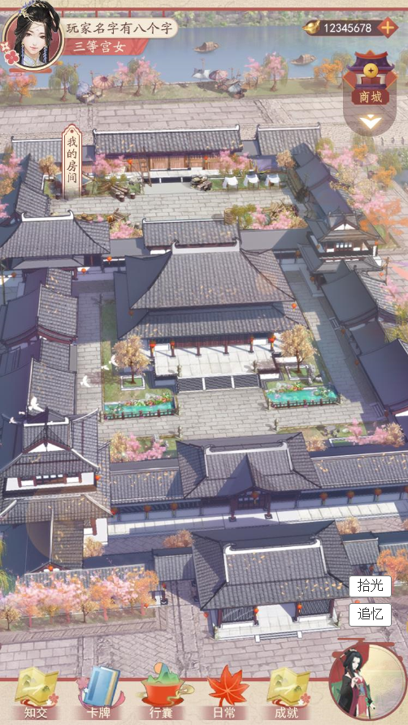
1 | 追忆入口
 |  | 序号 | 名称 | 操作说明 | 显示说明 | 修改备注
 |  | 1 | 追忆入口 | 单击追忆图标，弹出追忆选择弹窗 | 若在追忆挂机时，则显示追忆动画； 若追忆结束，奖励未领取，则显示追忆结算； 若当前无可领取奖励，且不在挂机状态，则弹出选择弹窗

1

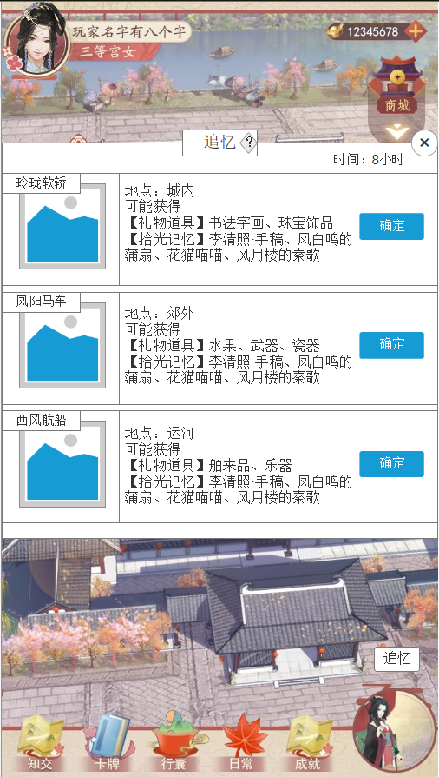
2 | 选择方式
 |  | 序号 | 名称 | 操作说明 | 显示说明 | 修改备注
 |  | 1 | 标题及系统说明 |  | 显示标题及系统说明按钮
 |  | 2 | 时间 |  | 显示时长
 |  | 3 | 关闭按钮 | 单击关闭弹窗
 |  | 4 | 出行方式 |  | 显示出行方式名称及图标
1
2
3
6
4
5
 |  | 5 | 出行信息 |  | 显示地点、可能获得的礼物及记忆信息
 |  | 6 | 确定按钮 | 单击确定按钮，开始追忆

2
3
1
4

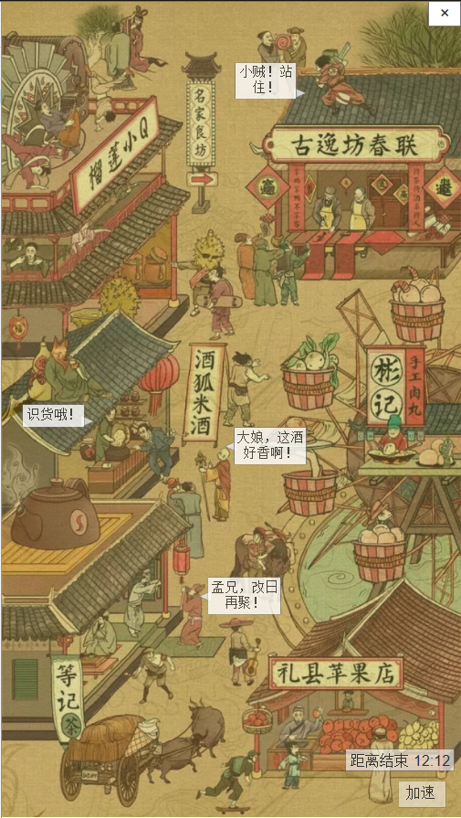
3 | 追忆动画
 |  | 序号 | 名称 | 操作说明 | 显示说明 | 修改备注
 |  | 1 | 关闭按钮 | 单击返回主界面
 |  | 2 | 倒计时 |  | 显示距离结束时间
 |  | 3 | 加速按钮 | 单击加速按钮，弹出使用道具弹窗 | 判断到玩家拥有加速道具，则显示加速按钮； 判断到玩家未拥有加速道具，则不显示按钮。
 |  | 4 | 场景动画 |  | 1.场景：根据选择显示不同地点的场景 2.人物：根据配置表，随机2个人物移动，生成移动路线；每隔20s随机1个人物移动 3.事件：当人物移动到位置B时，触发对话事件
 |  |  |  |  | 每次进入动画界面时随机坐标点的人物动画及对话文本

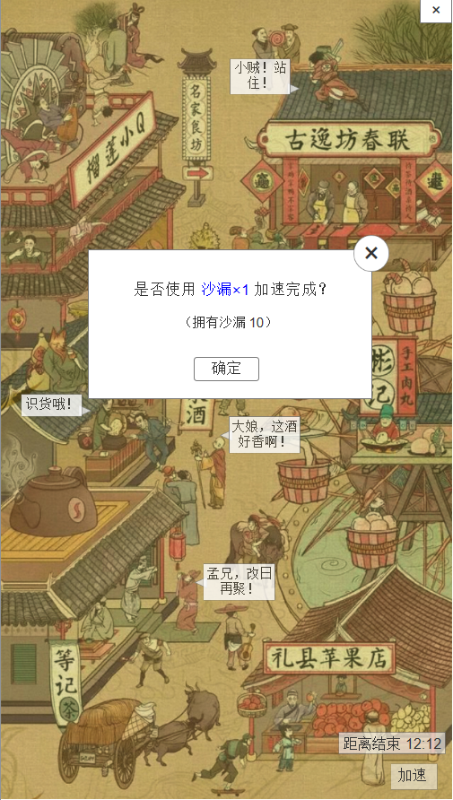
4 | 使用加速道具
 |  | 序号 | 名称 | 操作说明 | 显示说明 | 修改备注
 |  | 1 | 关闭按钮 | 单击关闭弹窗
 |  | 2 | 使用消耗信息 |  | 显示消耗提示文本、道具数量、道具需要着重颜色强调
 |  | 3 | 确定按钮 | 单击确定按钮，使用道具加速，获取奖励

1
2
3

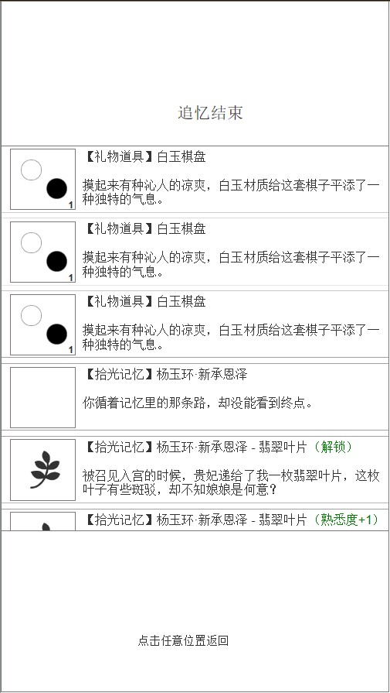
5 | 追忆结果
 |  | 序号 | 名称 | 操作说明 | 显示说明 | 修改备注
 |  | 1 | 标题 |  | 显示“追忆结束”
 |  | 2 | 礼物道具图标 |  | 显示礼物道具图标及数量
 |  | 3 | 记忆未解锁图标 |  | 显示记忆图标及未解锁标志
 |  | 4 | 记忆已解锁图标 |  | 显示记忆图标
1
2
3
4
5
6
7
8
9
 |  | 5 | 礼物道具信息 |  | 显示礼物名称、描述
 |  | 6 | 拾光记忆未解锁信息 |  | 显示拾光记忆名称、未解锁描述
 |  | 7 | 拾光记忆解锁信息 |  | 显示时光记忆名称、解锁提示、记忆信息文本
 |  | 8 | 拾光记忆增加熟悉感信息 |  | 显示拾光记忆名称、熟悉度增加提示、记忆信息文本
 |  | 9 | 提示返回 | 单击返回主界面

 |  | 备注 | 拾光记忆信息文本分为已解锁、未解锁、解锁
 |  |  | 未解锁时，从未解锁文本中随机1个
 |  |  | 已解锁时，从已解锁文本中随机1个
 |  |  | 解锁时，固定1个文本

